界面&功能
最强对决 |  |  |  | 功能基础规则

 | 功能入口

 | 1.主界面顶部图标入口进入

最强对决

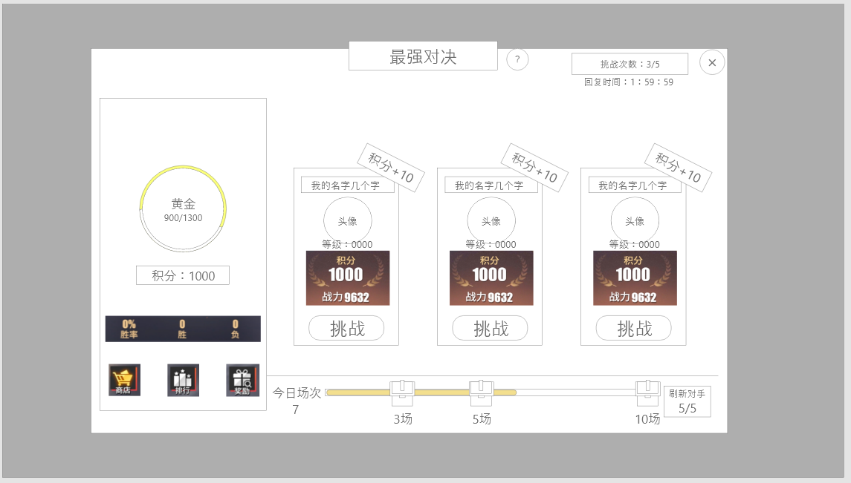
1
 | 武斗场界面设计
 |  |  |  |  | 0.红点相关
 |  |  |  |  | ▶ | 1.当有场次宝箱可领取但未领取时，显示红点
 |  | 1.标题
4
 |  | ▶ | 竞技场的标题文本，固定：最强对决 |  | 1.标题
 |  | ▶ | 该功能需要问号按钮 |  | ▶ | 点击标题右侧的问号时，需要打开系统说明界面。

2
3
 |  | 2.自身段位与信息 |  |  | 2.自身段位与信息
 |  | ▶ | 总计分六个段位，青铜，白银，黄金，钻石，王者，至尊 |  | ▶ | 1.段位与进度条
 |  | ▶ | 每个段位都有积分的上限与下限，如图在段位名称下方显示 |  |  | ▶ | 段位分为：青铜，白银，黄金，钻石，王者，至尊
 |  |  | 同时在外围需要圆形进度条，进度与积分一直 |  |  | ▶ | 当段位变动中间的文字或图片要同步变动
 |  | ▶ | 自身积分单列并强调 |  |  | ▶ | 段位下方的文字显示：当前段位下限/当前段位上限
 |  | ▶ | 最下方显示胜率、胜场次数、失败次数。 |  |  | ▶ | 段位外圈的进度条（图示黄色部分）显示实际积分在当前段位的进度。
 |  |  |  |  | ▶ | 2.自身段位信息
 |  | 3.匹配列表 |  |  |  | ▶ | 需要在每次战斗结束后更新积分信息
 |  | ▶ | 每次固定显示三名玩家 |  |  | ▶ | 若积分更新后高于当前段位上限，则段位也需要同步更新
 |  | ▶ | 显示信息： |  | ▶ | 3.胜率信息
 |  |  | 1.右上角积分：若是胜利则可以获得对应积分 |  |  | ▶ | 显示胜率、胜场总数、失败总数
 |  |  | 2.玩家信息：包括头像、名称、等级 |  |  | ▶ | 胜率保留整数。
 |  |  | 3.战斗相关：包括积分、战力（若战力高于自身，需显示为橙色）
 |  |  | 4.挑战按钮，点击即可挑战 |  | 3.列表刷新即获取规则
 |  |  |  |  | ▶ | 1.列表刷新规则：根据自己积分选取
4
 |  | 4.武斗场商店，排行及奖励 |  |  |  | ▶ | 按照位子从左到右分别为难度1，难度2，难度3
 |  | ▶ | 点击排行可查看段位排行信息界面 |  |  | ▶ | 难度1：在自身积分范围上下浮动5%-10%寻找对手；此位置获得积分固定为+10（可配置）
 |  | ▶ | 段位每日奖励每天0点通过邮件发送，点击可打开奖励列表界面查看 |  |  | ▶ | 难度2：在自身积分范围上下浮动11%-20%寻找对手；此位置获得积分固定为+15（可配置）
 |  | ▶ | 点击武斗商店打开商城武斗商店界面 |  |  | ▶ | 难度3：在自身积分范围上下浮动21%-30%寻找对手；此位置获得积分固定为+20（可配置）
 |  |  |  |  |  | ▶ | 若在规定范围内未找到机器人或玩家，则每次扩大5%的寻找范围，直至找到对手
 |  | 5.每日场次奖励 |  |  |  | ▶ | 寻找时优先寻找真人，按照优先级：真人>机器人>扩大范围，高尤先内容无法找到才进行低优先级操作
 |  | ▶ | 需要有进度条，在对应节点处有宝箱（数量不定，不超过4） |  | ▶ | 2.刷新次数：每日5次，不可购买，每日0点刷新
4
 |  | ▶ | 宝箱图标需要有小奖，中奖，大奖的区别（5次和10分别是中和大） |  | ▶ | 3.挑战次数：默认5次，不满上限每2小时回复一次，每日0点自动补满；不可购买
 |  |  | 宝箱可领取时需要高亮和红点，提示可领取 |  | ▶ | 4.若被其他玩家挑战了镜像，不扣分
 |  |  | 未达到时点击宝箱可显示奖励（如左图示意），最多为3 |  | ▶ | 5.机器人规则
未达到时点击宝箱示意 |  |  |  |  |  | ▶ | 纯配置机器人：新增大小段位配置，模型使用角色相关模型
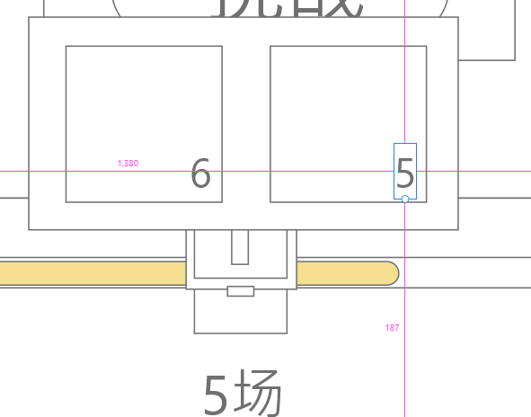
 |  | 6.刷新按钮 |  |  |  | ▶ | 真实玩家数据：模型配置，只保存属性变动，角色名，性别，职业等基础数据
 |  | ▶ | 点击可刷新列表
 |  | ▶ | 下方显示：今日剩余次数/今日总次数，次数归零时需显示为橙色 |  | 4.奖励
 |  |  |  |  | ▶ | 1.场次奖励：玩家今日参与一场竞技场战斗并结算即算计数一次
 |  | 7.挑战次数 |  |  |  | ▶ | 达到对应要求点击宝箱图标即可领取对应奖励
 |  | ▶ | 上方显示：剩余挑战次数/次数上限，次数归零时需显示为橙色 |  |  |  | 未达到时点击如左图显示小弹窗，可查看奖励内容
 |  | ▶ | 当次数不满时，下方的倒计时显示，倒计时归零则增加一次次数。 |  | ▶ | 2.段位奖励：每日0点根据玩家当前段位，通过邮箱发放。

段位奖励列表
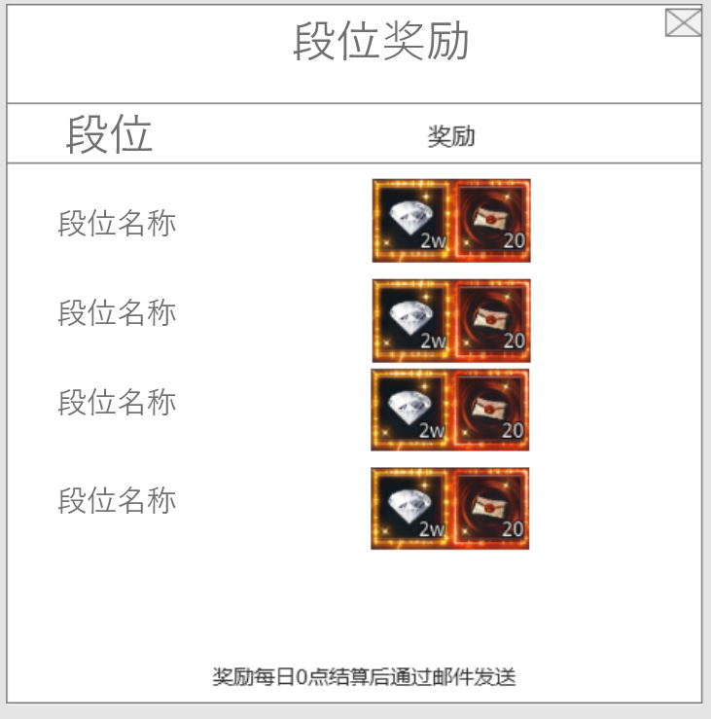

 |  | 1.列表可滑动，段位上限为6

参考界面
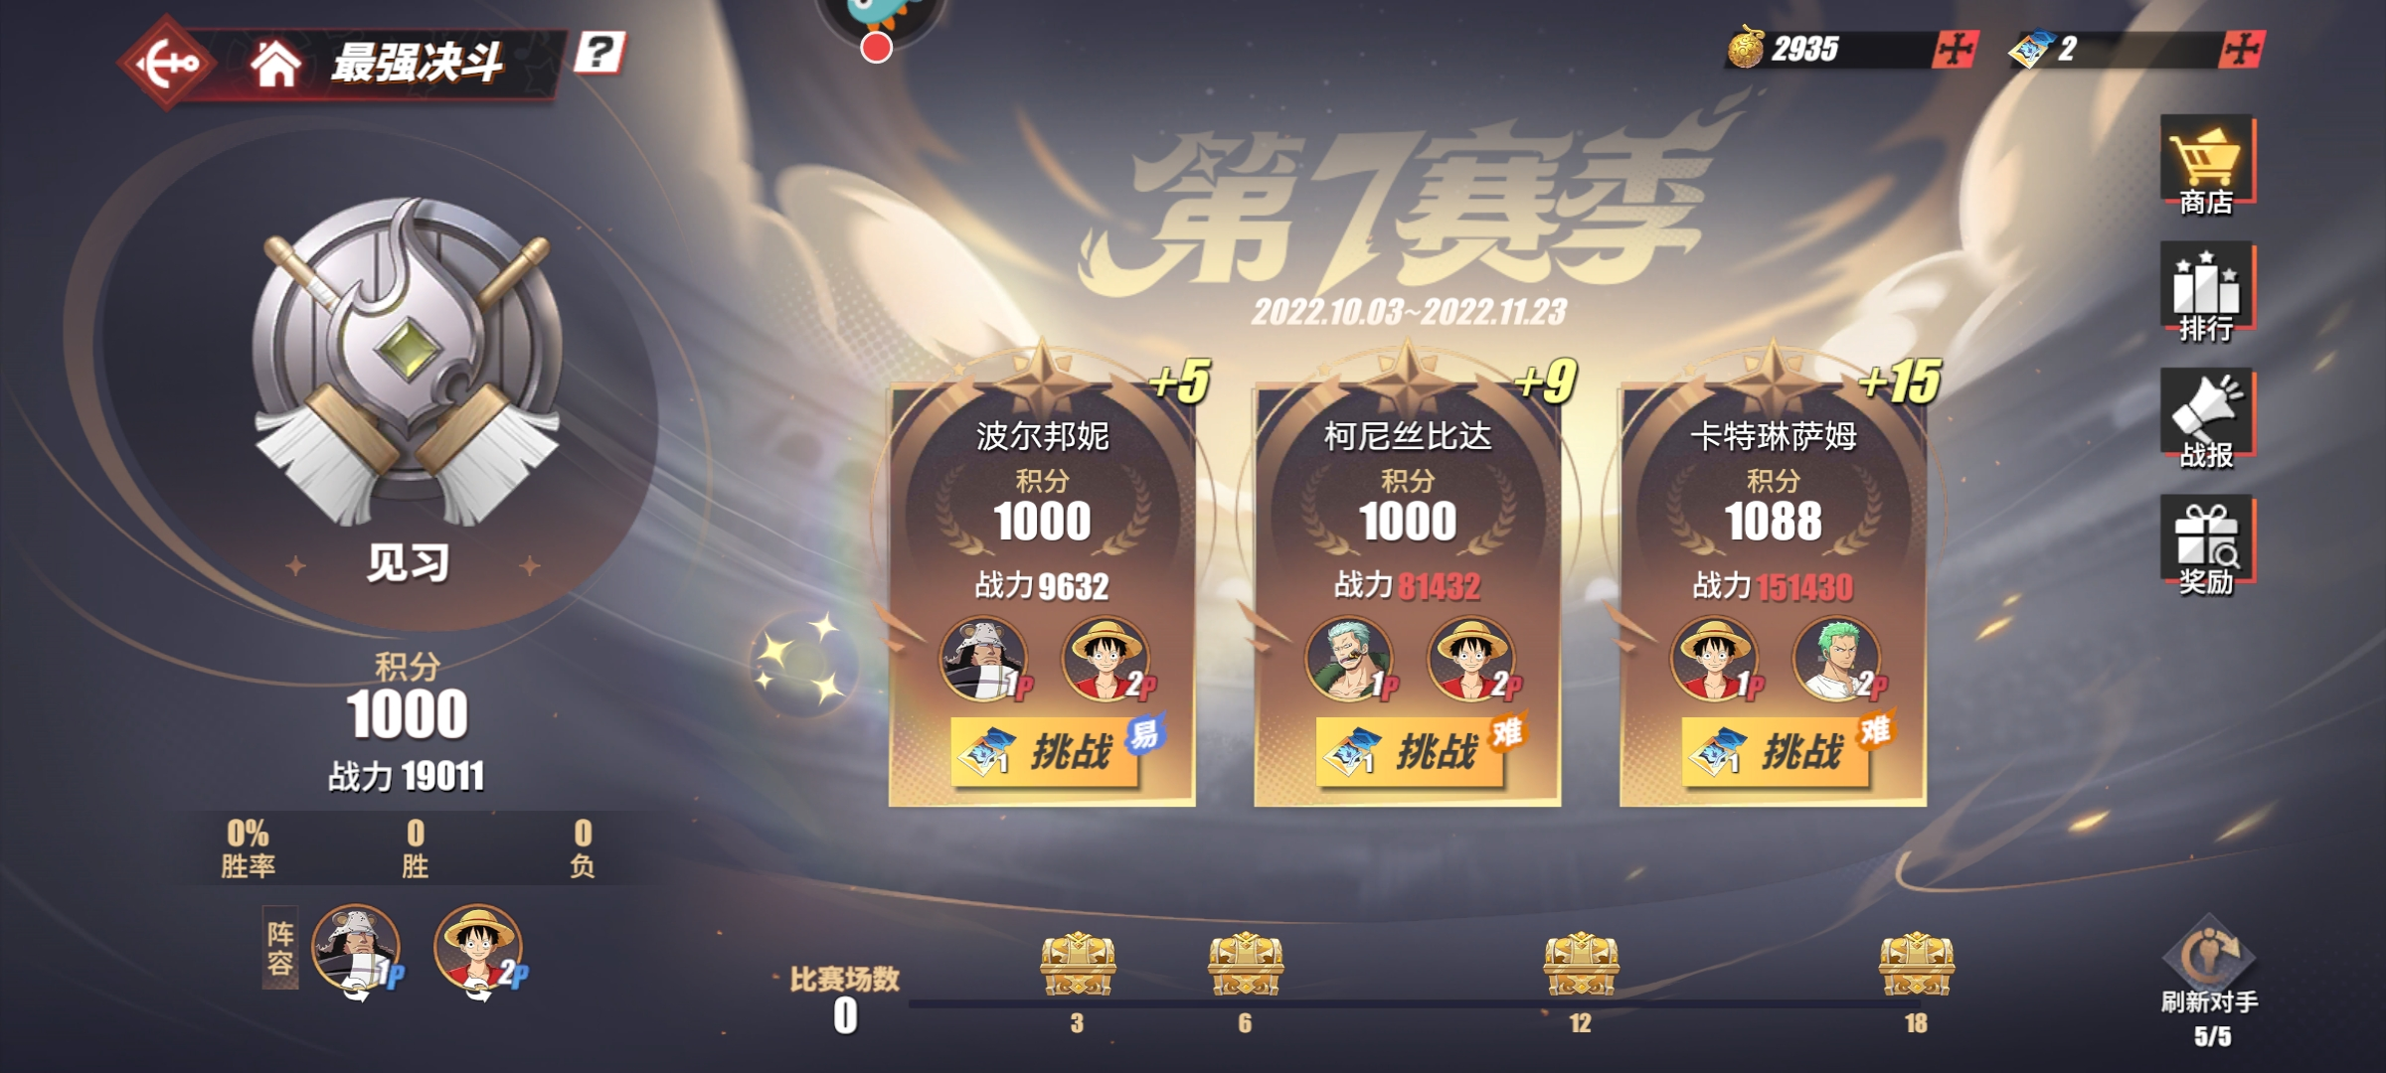
参考图

 | 参考游戏

